Баг-репорты
№ | Title |  | Precondition | Steps to reproduce | Actual result | Expected result | Attachments
 | Заголовок (правило что? где? когда?), например Не отображается кнопка "Войти" на странице регистрации при переходе с карточки товара |  | Как подготовить систему для выполнения шагов, если нет предусловия, оставляем пустым | 1. Шаги - глаголы (Открыть,перейти, нажать..) | То, что видим по факту | То, что ожидаем увидеть | ссылка на скриншот, логи...
 |  |  |  | 2.
 |  |  |  | 3.
 | Severity | trivial, minor, major, critical, blocker | Environment | 4.
 | Status | open, close, ... | Chrome 104.5.3, Windows 10 x64 | 5.
№ | Title |  | Precondition | Steps to reproduce | Actual result | Expected result | Attachments
1 | Создание поста. Через Постман при не полном заполнении параметров приходит код 500 , вместо 400. В ручном режиме создания поста через сайт, пост создаётся вообще без заполнения всех полей(пустой) |  | Обязательные параметры для передачи заполнены не полностью. | Создать POST запрос | Ошибка 500 | Ошибка 400 | 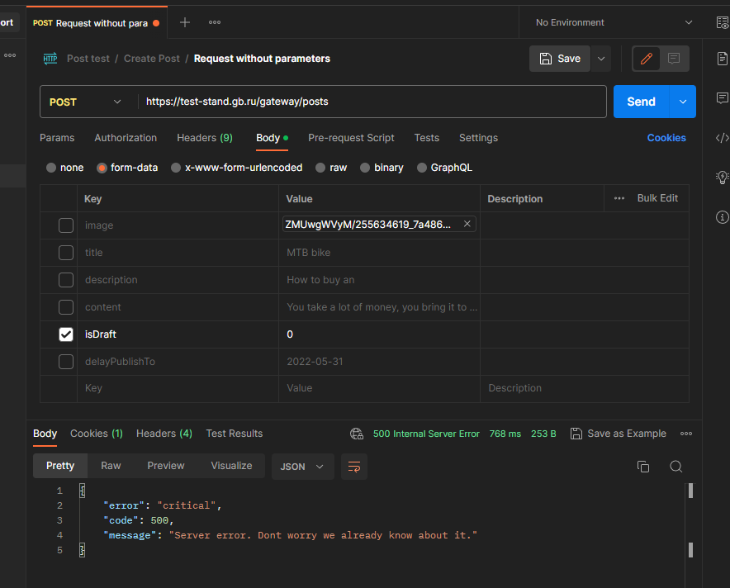
 |  |  |  | авторизоваться пользователем
 |  |  |  | Записать параметры для передачи в тело запроса не полностью. Выполнить запрос
 | Severity | major | Environment
 | Status | open | Chrome , Windows 10 x64
№ | Title |  | Precondition | Steps to reproduce | Actual result | Expected result | Attachments
2 | В поле Title вводится более 40 знаков |  |  | Зайти в раздел Создание Поста | Вводится более 40 знаков | При попытке ввести 41 символ – под полем выводится ошибка с текстом 40 символов максимум Скопированный текст обрезается до 40 символов
 |  |  |  | ввести в поле более 40 знаков

 | Severity | minor | Environment
 | Status | open | Chrome , Windows 10 x64
№ | Title |  | Precondition | Steps to reproduce | Actual result | Expected result | Attachments
3 | В поле Content – не более 1000 символов |  |  | Зайти в раздел Создание Поста | Вводится более 1000 знаков | При попытке ввести 1001 символ – под полем выводится ошибка с текстом 1000 символов максимум Скопированный текст обрезается до 1000 символов
 |  |  |  | ввести в поле более 1000 знаков

 | Severity | minor | Environment
 | Status | open | Chrome , Windows 10 x64
№ | Title |  | Precondition | Steps to reproduce | Actual result | Expected result | Attachments
4 | Дату в Delay post to возможно установить менее текущей |  |  | Зайти в раздел Создание Поста | Дата устанавливается менее текущей | Ошибка Дата не может быть меньше сегодняшнего
 |  |  |  | Ввести дату в Delay post to менее текущей

 | Severity | major | Environment
 | Status | open | Chrome , Windows 10 x64
№ | Title |  | Precondition | Steps to reproduce | Actual result | Expected result | Attachments
5 | После загрузки фото , название изображения не появляется |  |  | Зайти в раздел Создание Поста | Нзвание фото не отображается | Название фото отображается
 |  |  |  | Нажать в поле New image
 |  |  |  | Загрузить изображение
 | Severity | trivial | Environment
 | Status | open | Chrome , Windows 10 x64

